Pinout
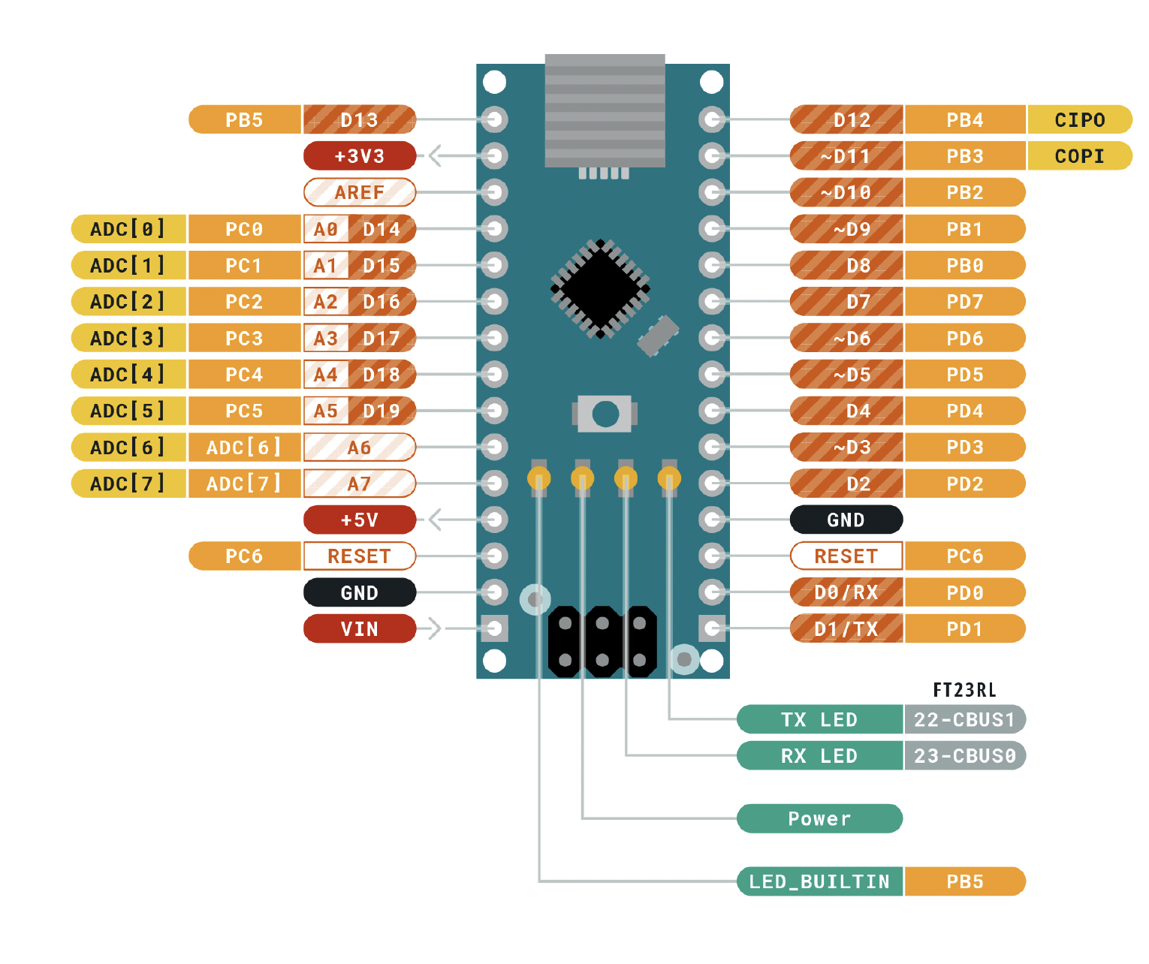
 |  | ATMEGA328P Pinout

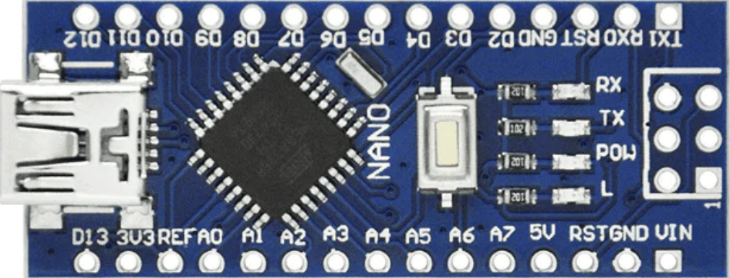
 |  | Función |  |  |  |  | Función
 |  | MUX 6 | PB5 | D13 | D12 | PB4 | MUX 5
Entradas | Descripción |  | 3V3 |  | D11 | PB3 | MUX 4
 |  |  | REF |  | D10 | PB2 | MUX 3
 |  | INC ESTADO | PC0 | A0 | D9 | PB1 | MUX 2
 |  | INC CON | PC1 | A1 | D8 | PB0 | MUX 1
Salidas |  | DEC CON | PC2 | A2 | D7 | PD7 | LED S
 |  | DEC ESTADO | PC3 | A3 | D6 | PD6 | G
 |  | MUX 7 | PC4 | A4 | D5 | PD5 | F
 |  | ALARMA | PC5 | A5 | D4 | PD4 | E
 |  |  | ADC 6 | A6 | D3 | PD3 | D
 |  |  | ADC 7 | A7 | D2 | PD2 | C
 |  |  | 5V |  | GND
 |  |  | PD6 | RST | RST | PC6
 |  |  | GND |  | RX | PD0 | A
 |  |  | VIN |  | TX | PD1 | B

